BILGIFORMU
 |  | 6 |  | MAÇ BAŞLAMA SAATİ

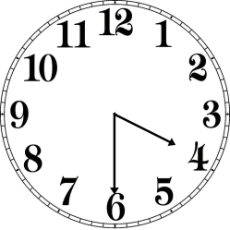

 |  |  |  |  |  |  |  |  | LİSANS NO | BÖLGE | KLASMAN
 |  | NİSAN

 |  |  |  |  |  |  |  |  |  | Tel:

 |  |  |  |  | 1 | 6 | 3 | 0
 |  | 2013
LİG |  |  |  | MAÇ NO

GRUP | CUMARTESİ |  |  | STAT |  |  |  |  | LİSANS NO | BÖLGE | KLASMAN

HAFTA |  |  |  |  |  |  |  |  |  | Tel:

EV SAHİBİ TAKIM |  |  | MİSAFİR TAKIM

 |  |  |  |  |  |  |  |  | LİSANS NO | BÖLGE | KLASMAN

 |  |  |  |  |  |  |  |  |  | Tel:

İHTARLAR

 |  |  |  |  |  |  |  |  | LİSANS NO | BÖLGE | KLASMAN

İHRAÇLAR |  |  |  |  |  |  |  |  |  | Tel:

 |  |  |  |  |  |  |  |  | GÖZLEMCİ

GOLLER

